DA_RPTD_001_TroubleSel
画面名 | トラブル報告：配達先・倉庫選択 / Báo cáo sự cố: Chọn điểm giao / kho | /trouble (OQ-30) | Screen ID | DA_RPTD_001
作成者 | BA Agent | 2026-10-08 | Flow ID | F8
更新者 | BA Agent | 2026-10-08 | Version | 1.0
概要 | ■目的 トラブルの影響を受けた配達先（ES配送便／COOL便）または倉庫を1件選択する。 Chọn 1 điểm giao (ES配送便 / COOL便) hoặc kho bị ảnh hưởng bởi sự cố. ■アクセス方法 ホームの下部ナビ「トラブル」または各画面のベルアイコン → ESキッチンへの電話ポップアップ（E-16）の「トラブル報告へ」から遷移。 Từ popup gọi ES (E-16) bấm 「トラブル報告へ」 (mở bằng tab 「トラブル」 ở bottom nav Home hoặc icon chuông ở các màn khác). ■トレーサビリティ / Traceability FR No. N/A (SPEC không có FR Register — nguồn Figma) · RQ-G01, RQ-G05, RQ-G07, RQ-G08, RQ-G09, RQ-G10, RQ-G11, RQ-G12, RQ-G13, RQ-G14, RQ-G15 · SPEC ## Screen Details DA_RPTD_001 Transition: [次へ]→DA_RPTD_002 ; [戻る]→DA_HOME_001 ■Figma Screen No. (Nhóm 08 — Sự Cố) #08-03 DA_RPTD_001-01 (Screen, chưa chọn, hint kho) — node 18260:101521 #08-04 DA_RPTD_001-02 (State, đã chọn 1 → hiện 戻る/次へ) — node 18870:191330 |  | Status | WAITING APPROVAL
Logic chung | Chỉ chọn 1 điểm. Chỉ hiển thị đơn 未配送 (đơn 配送完了/受取済 không hiển thị). Nút 「戻る」「次へ」 chỉ hiện sau khi chọn. Chọn kho → hiện các đơn chưa nhận VÀ chưa giao của kho. Tìm kiếm lọc realtime trong màn (client). Không có đơn → 「報告可能な配送はありません。」 và ẩn 「次へ」 (OQ-27). |  | Source Flow Version | v3_08102026
Cách access | Home → popup E-16 → 「トラブル報告へ」 → DA_RPTD_001. |  | Sheet Type | WORKING_SCREEN

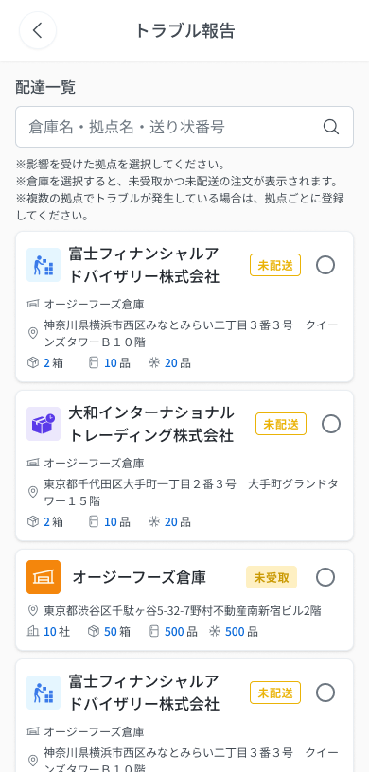
 |  |  |  |  | # | 項目名 Item name（JP) | 項目名 Item name（VN) | 種類 (type) | ステータス (status) | 必須 (required) | 最大限 (maxlength) | 初期値 (default) | 記述（日本語） | Description (VN) | Comment
Figma #08-03 chưa chọn (hint kho) — node 18260:101521 |  |  |  |  | 1 | 戻るボタン「＜」 | Nút back 「＜」 | Button | Enable | ー | ー | ー | ・ヘッダー左の戻るボタン ・初期表示：表示（有効） ・押下時の挙動： 1. 押下 → 前の画面（ホーム）DA_HOME_001 へ戻る | ・Nút back bên trái header ・Trạng thái ban đầu: Hiển thị, enable ・Hành vi khi nhấn: 1. Nhấn → quay về màn trước (Home) DA_HOME_001
 |  |  |  |  | 2 | タイトル「トラブル報告」 | Tiêu đề 「トラブル報告」 | Label | ー | ー | ー | ー | ・ヘッダーのタイトル「トラブル報告」 ・初期表示：表示 | ・Tiêu đề header 「トラブル報告」 ・Trạng thái ban đầu: Hiển thị
 |  |  |  |  | 3 | セクションタイトル「配達一覧」 | Tiêu đề mục 「配達一覧」 | Label | ー | ー | ー | ー | ・セクションタイトル「配達一覧」 ・初期表示：表示 | ・Tiêu đề mục 「配達一覧」 ・Trạng thái ban đầu: Hiển thị
 |  |  |  |  | 4 | 検索入力欄 | Ô tìm kiếm | Textbox | Enable | ー | ー | 空 | ・倉庫名・配達先名・送り状番号の部分一致で絞り込み。画面内でリアルタイムに絞り込む ・初期表示：空。プレースホルダー「倉庫名・拠点名・送り状番号」（v3、フレーム DA_RPTD_001-01） ・入力時の挙動： 1. 入力 → 一覧を即時に絞り込み | ・Khớp một phần theo tên kho・tên điểm giao・số vận đơn; lọc realtime trong màn ・Trạng thái ban đầu: Rỗng. Placeholder 「倉庫名・拠点名・送り状番号」 (v3, frame DA_RPTD_001-01) ・Hành vi khi nhập: 1. Gõ → lọc danh sách ngay lập tức | ⚠ Số ký tự tối đa không có trong Figma (maxlength ー); hiển thị khi không có kết quả tìm: SPEC không nêu — Need Confirm
 |  |  |  |  | 5 | 案内文 | Văn bản hướng dẫn | Text | ー | ー | ー | ー | ・「※影響を受けた拠点を選択してください。」「※複数の拠点でトラブルが発生している場合は、それぞれの拠点ごとに登録してください。」「※未配送の注文のみ表示されます。」 ・初期表示：表示 | ・「※影響を受けた拠点を選択してください。」 「※複数の拠点でトラブルが発生している場合は、それぞれの拠点ごとに登録してください。」 「※未配送の注文のみ表示されます。」 ・Trạng thái ban đầu: Hiển thị
 |  |  |  |  | 6 | 案内文（v3 バリエーション） | Văn bản hướng dẫn (biến thể v3) | Text | ー | ー | ー | ー | ・フレーム DA_RPTD_001-01：「※倉庫を選択すると、未受取かつ未配送の注文が表示されます。」を追加（「※未配送の注文のみ表示されます。」は無し） ・初期表示：表示（倉庫選択時の状態） | ・Frame DA_RPTD_001-01: thêm 「※倉庫を選択すると、未受取かつ未配送の注文が表示されます。」 (và không có dòng 「※未配送の注文のみ表示されます。」) ・Trạng thái ban đầu: Hiển thị (state khi chọn kho) | ⚠ Điều kiện chuyển giữa 2 biến thể hint: SPEC không nêu — Need Confirm
 |  |  |  |  | 7 | タイプアイコン（カードごと） | Icon loại (từng thẻ) | Icon | ー | ー | ー | ー | ・3色：青＝ES配送便、紫＝COOL便、オレンジ＝倉庫 ・初期表示：カード種別に応じて表示 | ・3 màu: xanh = ES配送便, tím = COOL便, cam = kho ・Trạng thái ban đầu: Hiển thị theo loại thẻ
 |  |  |  |  | 8 | 配達先名／倉庫名（カードごと） | Tên điểm giao / tên kho (từng thẻ) | Text | ー | ー | ー | ー | ・配達先（company）名または倉庫名 ・初期表示：API値を表示 | ・Tên điểm giao (company) hoặc tên kho ・Trạng thái ban đầu: Hiển thị giá trị từ API
 |  |  |  |  | 9 | ステータスバッジ（カードごと） | Badge trạng thái (từng thẻ) | Badge | ー | ー | ー | ー | ・「未配送」「未受取」の2種 ・初期表示：カードに応じて表示 | ・2 loại 「未配送」 「未受取」 ・Trạng thái ban đầu: Hiển thị theo thẻ
 |  |  |  |  | 10 | 所属倉庫名（カードごと） | 所属倉庫名 (từng thẻ) | Text | ー | ー | ー | ー | ・配達先カード（ES配送便／COOL便）のみ表示。倉庫カードには無し ・初期表示：配達先カードのみ表示 | ・Chỉ hiển thị với thẻ điểm giao (ES配送便/COOL便), không có ở thẻ kho ・Trạng thái ban đầu: Chỉ hiện ở thẻ điểm giao
 |  |  |  |  | 11 | 住所（カードごと） | Địa chỉ (từng thẻ) | Text | ー | ー | ー | ー | ・配達先／倉庫の住所 ・初期表示：API値を表示 | ・Địa chỉ điểm giao / kho ・Trạng thái ban đầu: Hiển thị giá trị từ API
 |  |  |  |  | 12 | 数量サマリー（カードごと） | Tóm tắt số lượng (từng thẻ) | Text | ー | ー | ー | ー | ・「〇箱」「〇品(冷蔵)」「〇品(冷凍)」。倉庫カードのみ「〇社」を追加 ・初期表示：API値を表示 | ・「〇箱」 「〇品 (lạnh)」 「〇品 (đông)」; riêng thẻ kho thêm 「〇社」 ・Trạng thái ban đầu: Hiển thị giá trị từ API
 |  |  |  |  | 13 | ラジオボタン（カードごと） | Radio (từng thẻ) | Radio | Enable | Yes | ー | 未選択 | ・配達先／倉庫を1件のみ選択。倉庫を選択すると、その倉庫の未受取かつ未配送の注文を表示 ・初期表示：未選択（「戻る」「次へ」は非表示） ・選択・表示時の挙動： 1. 1件選択 → 「戻る」「次へ」を表示 2. 倉庫カードを選択 → その倉庫の未受取かつ未配送の注文を表示 3. 報告可能な未配送の注文が0件 → 空状態 E_DARPTD001_001、「次へ」は非表示（OQ-27） 4. 一覧取得時の通信断 → COMMON_ENV_004 5. 一覧取得時のサーバーエラー(5xx) → COMMON_SYS_006 6. セッション切れ → COMMON_SYS_007 | ・Chỉ chọn 1 điểm giao/kho. Chọn kho → hiển thị các đơn chưa nhận VÀ chưa giao thuộc kho đó ・Trạng thái ban đầu: Chưa chọn (nút 「戻る」「次へ」 ẩn) ・Hành vi khi chọn / hiển thị: 1. Chọn 1 thẻ → hiện nút 「戻る」「次へ」 2. Chọn thẻ kho → hiển thị đơn chưa nhận và chưa giao của kho 3. Không có đơn 未配送 để báo cáo → empty state E_DARPTD001_001, ẩn nút 「次へ」 (OQ-27) 4. Khi tải danh sách: Mất mạng → COMMON_ENV_004 5. Khi tải danh sách: Lỗi server 5xx → COMMON_SYS_006 6. Session hết hạn → COMMON_SYS_007 | ⚠ Đơn đổi trạng thái khi tài xế đang chọn: UNKNOWN (không có cơ chế refresh — OQ-10) — Need Confirm. ⚠ Message lỗi mạng/server/session: UNKNOWN (OQ-08/OQ-09) — dùng mã COMMON — Need Confirm
Figma #08-04 đã chọn 1 điểm — node 18870:191330 |  |  |  |  | 14 | 「戻る」ボタン | Nút 「戻る」 | Button | Enable | ー | ー | 非表示 | ・1件選択後のみ表示されるフッターボタン ・初期表示：非表示（選択後に表示） ・押下時の挙動： 1. 押下 → ホーム DA_HOME_001 へ戻る | ・Nút footer chỉ hiện sau khi đã chọn 1 điểm ・Trạng thái ban đầu: Ẩn (hiện sau khi chọn) ・Hành vi khi nhấn: 1. Nhấn → về Home DA_HOME_001
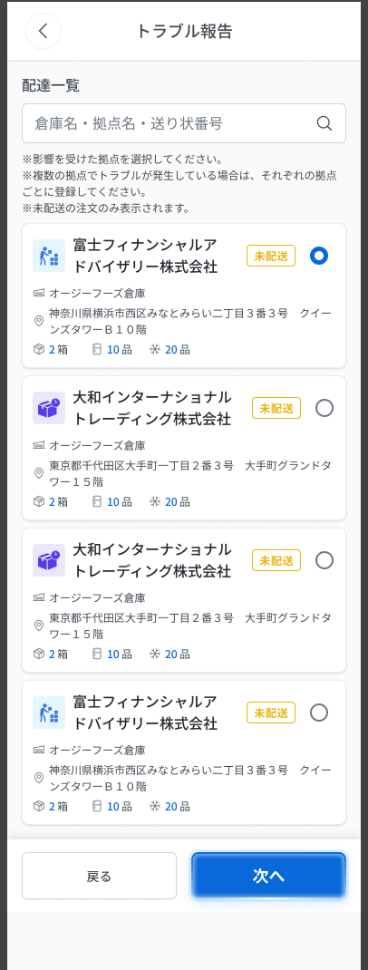
 |  |  |  |  | 15 | 「次へ」ボタン | Nút 「次へ」 | Button | Enable | ー | ー | 非表示 | ・1件選択後のみ表示。有効（青）。クライアント側検証：配達先の選択必須 ・初期表示：非表示（選択後に表示） ・押下時の挙動： 1. 押下 → トラブル報告詳細 DA_RPTD_002 へ遷移（選択した配達先／倉庫の内容） 2. 未選択の間はボタン自体が非表示（メッセージなし） | ・Chỉ hiện sau khi chọn 1 điểm; active (xanh). Validate phía client: bắt buộc chọn điểm giao ・Trạng thái ban đầu: Ẩn (hiện sau khi chọn) ・Hành vi khi nhấn: 1. Nhấn → sang chi tiết báo cáo DA_RPTD_002 (của điểm giao/kho đã chọn) 2. Chưa chọn thì nút ẩn (không có message)

 |  |  |  |  | ⚠ ERROR SCENARIOS — DA_RPTD_001
 |  |  |  |  | # | Item / 発生箇所 | Nhóm (Category) | Hiển thị |  | Message Code |  |  | Message hiển thị (VN) | Xử lý tiếp theo
 |  |  |  |  | 1 | ラジオボタン／一覧 | 🟡 Business | Empty state |  | E_DARPTD001_001 |  |  | Không có đơn giao nào có thể báo cáo. | Ẩn nút 「次へ」 (OQ-27)

DA_RPTD_002_TroubleDtl
画面名 | トラブル報告：詳細 / Báo cáo sự cố: Chi tiết | /trouble/:id (OQ-30) | Screen ID | DA_RPTD_002
作成者 | BA Agent | 2026-10-08 | Flow ID | F8
更新者 | BA Agent | 2026-10-08 | Version | 1.0
概要 | ■目的 影響を受けた送り状とトラブル内容を入力し、ESキッチンへ報告を送信する。 Chọn vận đơn bị ảnh hưởng, nội dung sự cố, ảnh và ghi chú rồi gửi báo cáo cho ES Kitchen. ■アクセス方法 トラブル報告 配達先・倉庫選択（DA_RPTD_001）の「次へ」から遷移。 Từ nút 「次へ」 ở DA_RPTD_001. ■トレーサビリティ / Traceability FR No. N/A (SPEC không có FR Register — nguồn Figma) · RQ-G16, RQ-G17, RQ-G18, RQ-G19, RQ-G20, RQ-G21, RQ-G22, RQ-G23, RQ-G24, RQ-G25, RQ-G26, RQ-G27, RQ-G28, RQ-G29, RQ-G30, RQ-G31, RQ-G32 · SPEC ## Screen Details DA_RPTD_002 Transition: [送信]→E-17 ; [戻る]→DA_RPTD_001 ; [E-17 報告する]→DA_HOME_001 + E-18 ■Figma Screen No. (Nhóm 08 — Sự Cố) #08-05 DA_RPTD_002-01 (Screen, mặc định) — node 16422:115223 #08-06 DA_RPTD_002-02 (State, chọn 2/3 vận đơn (−), その他 + ô lý do viền đỏ, có ảnh, 送信 active) — node 16659:83144 #08-13 DA_RPTD_002-01 (State, bản sao với radio khác) — node 18870:192895 #08-14 Dropdown-Menu (Component, menu 写真を撮る / 写真ライブラリ) — node 19057:91230 |  | Status | WAITING APPROVAL
Logic chung | BẮT BUỘC chọn ≥1 vận đơn và chọn 1 nội dung sự cố (箱数不足/誤配送/荷物破損/その他). 「その他」 → hiện ô lý do bắt buộc 1–255 ký tự. Ảnh tùy chọn 0–20; 備考 0–500 ký tự. Nút 「送信」 chỉ active khi đủ 2 điều kiện; validate client + server. Gửi thành công → trạng thái đơn thành トラブル, về Home + toast E-18; kiện liên quan không thao tác được. 「戻る」 hủy nội dung đã nhập, không popup. |  | Source Flow Version | v3_08102026
Cách access | DA_RPTD_001 → chọn 1 điểm → 「次へ」. |  | Sheet Type | WORKING_SCREEN

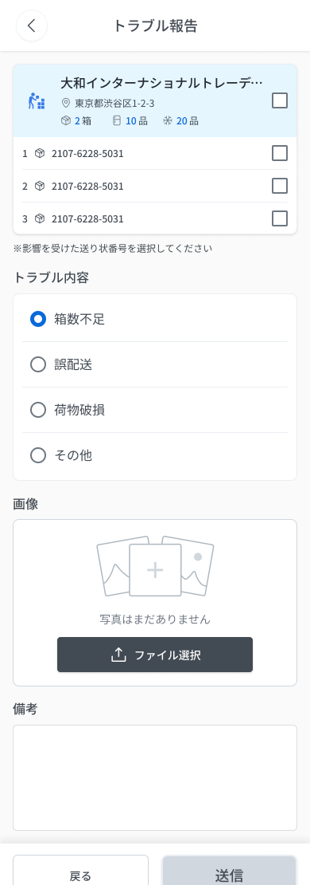
 |  |  |  |  | # | 項目名 Item name（JP) | 項目名 Item name（VN) | 種類 (type) | ステータス (status) | 必須 (required) | 最大限 (maxlength) | 初期値 (default) | 記述（日本語） | Description (VN) | Comment
Figma #08-05 mặc định — node 16422:115223 |  |  |  |  | 1 | 戻るボタン「＜」 | Nút back 「＜」 | Button | Enable | ー | ー | ー | ・ヘッダー左の戻るボタン ・初期表示：表示（有効） ・押下時の挙動： 1. 押下 → 配達先選択画面 DA_RPTD_001 へ戻る。入力途中の内容は破棄（確認ポップアップなし） | ・Nút back bên trái header ・Trạng thái ban đầu: Hiển thị, enable ・Hành vi khi nhấn: 1. Nhấn → về màn chọn điểm giao DA_RPTD_001. Nội dung nhập dở bị hủy (không popup xác nhận) | ⚠ SPEC chỉ nêu 「戻る」 ở footer hủy nội dung; xác nhận hành vi tương tự cho back header — Need Confirm
 |  |  |  |  | 2 | タイトル「トラブル報告」 | Tiêu đề 「トラブル報告」 | Label | ー | ー | ー | ー | ・ヘッダーのタイトル「トラブル報告」 ・初期表示：表示 | ・Tiêu đề header 「トラブル報告」 ・Trạng thái ban đầu: Hiển thị
 |  |  |  |  | 3 | 配達先情報カード | Thẻ thông tin điểm giao | Card | ー | ー | ー | ー | ・選択済みの配達先情報：タイプアイコン・配達先名・住所・箱数・冷蔵／冷凍の品数 ・初期表示：DA_RPTD_001 で選択した内容を表示 | ・Thông tin điểm giao đã chọn: icon loại · tên điểm · địa chỉ · số thùng · số hàng lạnh/đông ・Trạng thái ban đầu: Hiển thị điểm đã chọn ở DA_RPTD_001
 |  |  |  |  | 4 | 全選択チェックボックス | Checkbox chọn tất cả | Checkbox | Enable | ー | ー | 未チェック | ・配達先カード右上。ON＝下の送り状をすべて選択、OFF＝すべて解除。一部選択は中間状態（−） ・初期表示：未チェック ・操作時の挙動： 1. ON → すべての送り状を選択 2. OFF → すべて解除 3. 一部のみ選択 → 中間状態（−） | ・Ở góc trên phải thẻ điểm giao. ON = chọn tất cả vận đơn bên dưới, OFF = bỏ hết. Chọn một phần → trạng thái trung gian (−) ・Trạng thái ban đầu: Chưa tích ・Hành vi khi thao tác: 1. ON → chọn tất cả vận đơn 2. OFF → bỏ chọn tất cả 3. Chọn một phần → trạng thái trung gian (−)
 |  |  |  |  | 5 | 送り状番号（行ごと） | 送り状番号 (từng dòng) | Text | ー | ー | ー | ー | ・各荷物の送り状番号を表示 ・初期表示：API値を表示 | ・Hiển thị 送り状番号 của từng kiện ・Trạng thái ban đầu: Hiển thị giá trị từ API
 |  |  |  |  | 6 | 送り状チェックボックス（行ごと） | Checkbox vận đơn (từng dòng) | Checkbox | Enable | Yes | ー | 未チェック | ・個別に選択。複数選択可。1件以上の選択が必須（報告の前提条件） ・初期表示：未チェック ・操作時の挙動： 1. チェック → 選択に追加。全件選択で全選択が ON 2. 0件 → E_DARPTD002_001 | ・Tích riêng lẻ, chọn nhiều được, BẮT BUỘC ≥1 (điều kiện tiên quyết để báo cáo) ・Trạng thái ban đầu: Chưa tích ・Hành vi khi thao tác: 1. Tích → thêm vào lựa chọn; chọn hết thì checkbox chọn tất cả ON 2. Không chọn vận đơn nào → E_DARPTD002_001 | ⚠ Thời điểm hiện lỗi E_DARPTD002_001 (nút 「送信」 đã disable khi chưa chọn): SPEC không nêu — Need Confirm
 |  |  |  |  | 7 | 案内文 | Văn bản hướng dẫn | Text | ー | ー | ー | ー | ・「※影響を受けた注文を選択してください」を表示 ・初期表示：表示 | ・Hiển thị 「※影響を受けた注文を選択してください」 ・Trạng thái ban đầu: Hiển thị
 |  |  |  |  | 8 | トラブル内容ラジオ | Radio nội dung sự cố | Radio | Enable | Yes | ー | 未選択 | ・トラブル内容（必須・1件選択）：箱数不足／誤配送／荷物破損／その他 ・初期表示：未選択 ・選択時の挙動： 1. 「その他」を選択 → 理由入力欄を表示 2. その他以外を選択 → 理由入力欄は非表示 3. 未選択 → E_DARPTD002_002 | ・Nội dung sự cố (BẮT BUỘC chọn 1): 箱数不足 (thiếu thùng) / 誤配送 (giao sai) / 荷物破損 (hàng hư hỏng) / その他 (khác) ・Trạng thái ban đầu: Chưa chọn ・Hành vi khi chọn: 1. Chọn 「その他」 → hiện ô lý do 2. Chọn mục khác → ô lý do ẩn 3. Chưa chọn → E_DARPTD002_002 | ⚠ Thời điểm hiện lỗi E_DARPTD002_002: SPEC không nêu — Need Confirm
 |  |  |  |  | 9 | 理由入力欄 | Ô nhập lý do | Textbox | Enable | Yes | 1〜255 | 空 | ・「その他」選択時のみ表示。必須、1〜255文字、赤枠で強調 ・初期表示：非表示（「その他」選択で表示）。プレースホルダー「理由を入力してください」 ・入力時の挙動： 1. 空欄のまま → E_DARPTD002_003 2. 256文字以上 → E_DARPTD002_004 | ・Chỉ hiện khi chọn 「その他」. BẮT BUỘC, 1–255 ký tự, viền đỏ nhấn mạnh ・Trạng thái ban đầu: Ẩn (hiện khi chọn 「その他」). Placeholder 「理由を入力してください」 ・Hành vi khi nhập: 1. Bỏ trống → E_DARPTD002_003 2. Quá 255 ký tự → E_DARPTD002_004
 |  |  |  |  | 10 | 写真アップロード領域 | Vùng tải ảnh sự cố | Upload | Enable | ー | 0〜20枚 | 0枚 | ・トラブル写真（任意）。0〜20枚、カメラまたは端末内ファイル、JPEG/PNG/HEIC/WebP、1ファイル10MB以下。アップロード前に2MB以下へ圧縮、自動で3回再試行（OQ-29） ・初期表示：未アップロード時は「写真はまだありません」＋プレースホルダー（E_DARPTD002_009） ・操作時の挙動： 1. 対応外の形式 → E_DARPTD002_006 2. 10MB超 → E_DARPTD002_007 3. 21枚目以降 → E_DARPTD002_008 4. カメラを起動できない → COMMON_ENV_006（端末内ファイル選択のみ可） | ・Ảnh sự cố (tùy chọn), 0–20 ảnh, camera hoặc file trong máy, JPEG/PNG/HEIC/WebP, ≤10MB/file. Nén ≤2MB trước upload, tự retry 3 lần (OQ-29) ・Trạng thái ban đầu: Chưa tải: 「写真はまだありません」 + placeholder (E_DARPTD002_009) ・Hành vi khi thao tác: 1. Sai định dạng → E_DARPTD002_006 2. File > 10MB → E_DARPTD002_007 3. Quá 20 ảnh → E_DARPTD002_008 4. Không mở được camera → COMMON_ENV_006 (chỉ còn chọn file trong máy) | ⚠ Camera lỗi: UNKNOWN (OQ-19) — dùng COMMON_ENV_006 — Need Confirm ⚠ Figma có Dropdown-Menu (frame 08-14, node 19057:91230) 「写真を撮る」「写真ライブラリ」 gắn với nút 「ファイル選択」: SPEC/bảng 3.12 chỉ ghi 'camera hoặc chọn file' — chưa có mô tả hành vi menu — Need Confirm
Figma #08-06 その他 + ảnh + 送信 active — node 16659:83144 |  |  |  |  | 11 | 写真削除ボタン（×） | Nút xóa ảnh (×) | Button | Enable | ー | ー | ー | ・サムネイル右上の削除ボタン。差し替えは削除して再アップロード ・初期表示：アップロード済みサムネイルごとに表示 ・押下時の挙動： 1. 押下 → 該当写真を削除 | ・Nút xóa ở góc trên phải thumbnail. Thay ảnh = xóa rồi tải lại ・Trạng thái ban đầu: Hiển thị trên từng thumbnail đã tải ・Hành vi khi nhấn: 1. Nhấn → xóa ảnh tương ứng
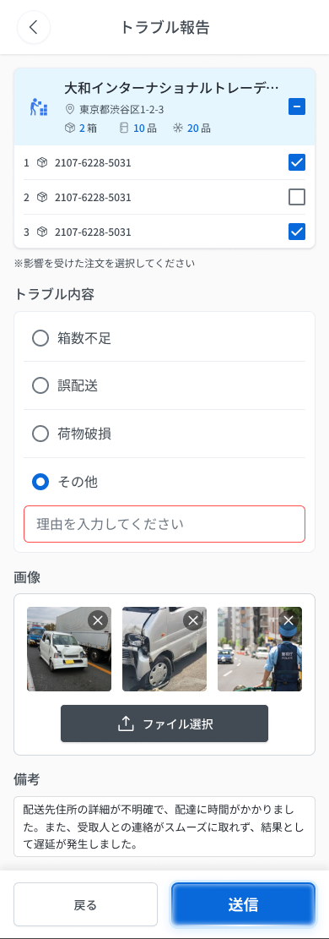
 |  |  |  |  | 12 | 備考 | 備考 | Textbox | Enable | ー | 0〜500 | 空 | ・備考（任意）。0〜500文字、複数行入力可（textarea） ・初期表示：空 ・入力・フォーカスアウト時の挙動： 1. 501文字以上 → E_DARPTD002_005 | ・Ghi chú (tùy chọn), 0–500 ký tự, nhập nhiều dòng (textarea) ・Trạng thái ban đầu: Rỗng ・Hành vi khi nhập / mất focus: 1. Quá 500 ký tự → E_DARPTD002_005
 |  |  |  |  | 13 | 「戻る」ボタン | Nút 「戻る」 | Button | Enable | ー | ー | ー | ・フッターの「戻る」ボタン ・初期表示：表示（有効） ・押下時の挙動： 1. 押下 → DA_RPTD_001 へ戻る。入力した内容は破棄（確認ポップアップなし） | ・Nút 「戻る」 ở footer ・Trạng thái ban đầu: Hiển thị, enable ・Hành vi khi nhấn: 1. Nhấn → về DA_RPTD_001. Nội dung đã nhập bị hủy (không popup xác nhận)
 |  |  |  |  | 14 | 「送信」ボタン | Nút 「送信」 | Button | Disable | ー | ー | ー | ・1件以上の送り状を選択し、かつトラブル内容を選択した場合のみ有効（青）。未達ならグレーで無効。クライアント側検証 ・初期表示：グレー（無効） ・押下時の挙動： 1. 2条件を満たして押下 → 報告送信確認モーダル E-17 を表示 2. E-17「報告する」 → サーバー検証、成功で注文を「トラブル」に更新し DA_HOME_001 へ遷移、トースト E-18「報告を送信しました。」 3. E-17「キャンセル」 → 閉じて DA_RPTD_002 に留まる（送信しない） 4. 条件未達 → ボタン無効で押下不可（メッセージなし） 5. 通信断 → COMMON_ENV_004（入力内容は保持し再試行可） 6. サーバーエラー(5xx) → COMMON_SYS_006 7. セッション切れ → COMMON_SYS_007 | ・Chỉ active (xanh) khi đã chọn ≥1 vận đơn VÀ đã chọn nội dung sự cố; chưa đủ → disable (xám). Validate phía client ・Trạng thái ban đầu: Grayout (disable) ・Hành vi khi nhấn: 1. Đủ 2 điều kiện, nhấn → hiện modal xác nhận gửi E-17 2. E-17 「報告する」 → server validate, thành công → đơn thành 「トラブル」, về DA_HOME_001, toast E-18 「報告を送信しました。」 3. E-17 「キャンセル」 → đóng, ở lại DA_RPTD_002 (không gửi) 4. Chưa đủ điều kiện → disable, không nhấn được (không có message) 5. Mất mạng → COMMON_ENV_004 (giữ dữ liệu đang nhập, cho retry) 6. Lỗi server 5xx → COMMON_SYS_006 7. Session hết hạn → COMMON_SYS_007 | ⚠ E-17 text (RQ-G28): 「この内容で報告を送信しますか？」「送信後、対象の荷物は操作できなくなります。ESキッチンの確認・対応までお待ちください。」. Message lỗi server khi gửi: Figma không định nghĩa (OQ-08). ⚠ Message lỗi mạng/server/session: UNKNOWN (OQ-08/OQ-09) — dùng mã COMMON — Need Confirm

 |  |  |  |  | ⚠ ERROR SCENARIOS — DA_RPTD_002
 |  |  |  |  | # | Item / 発生箇所 | Nhóm (Category) | Hiển thị |  | Message Code |  |  | Message hiển thị (VN) | Xử lý tiếp theo
 |  |  |  |  | 1 | 送り状チェックボックス | 🔴 Validation | Inline |  | E_DARPTD002_001 |  |  | Vui lòng chọn ít nhất 1 đơn bị ảnh hưởng | Ở lại màn, hiện lỗi inline (SPEC)
 |  |  |  |  | 2 | トラブル内容ラジオ | 🔴 Validation | Inline |  | E_DARPTD002_002 |  |  | Vui lòng chọn nội dung sự cố | Ở lại màn, hiện lỗi inline (SPEC)
 |  |  |  |  | 3 | 理由入力欄 | 🔴 Validation | Inline |  | E_DARPTD002_003 |  |  | Vui lòng nhập lý do | Ở lại màn, hiện lỗi inline (SPEC)
 |  |  |  |  | 4 | 理由入力欄 | 🔴 Validation | Inline |  | E_DARPTD002_004 |  |  | Lý do phải trong 255 ký tự | Ở lại màn, hiện lỗi inline (SPEC)
 |  |  |  |  | 5 | 備考 | 🔴 Validation | Inline |  | E_DARPTD002_005 |  |  | 備考 phải trong 500 ký tự | Ở lại màn, hiện lỗi inline (SPEC)
 |  |  |  |  | 6 | 写真アップロード領域 | 🔴 Validation | Inline |  | E_DARPTD002_006 |  |  | Định dạng file không được hỗ trợ | Ở lại màn, hiện lỗi inline (SPEC)
Figma #08-14 menu 写真を撮る/写真ライブラリ — node 19057:91230 |  |  |  |  | 7 | 写真アップロード領域 | 🔴 Validation | Inline |  | E_DARPTD002_007 |  |  | Dung lượng file phải ≤10MB | Ở lại màn, hiện lỗi inline (SPEC)
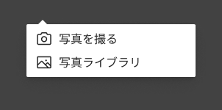 |  |  |  |  | 8 | 写真アップロード領域 | 🔴 Validation | Inline |  | E_DARPTD002_008 |  |  | Tối đa 20 ảnh | Ở lại màn, hiện lỗi inline (SPEC)
 |  |  |  |  | 9 | 写真アップロード領域 | 🟡 Business | Empty state |  | E_DARPTD002_009 |  |  | Chưa có ảnh nào | Hiện placeholder (SPEC); ảnh là tùy chọn nên không chặn 「送信」

E-17_SendConfirm
画面名 | 報告送信確認モーダル / Modal xác nhận gửi báo cáo sự cố | (popup — thuộc DA_RPTD_002) | Screen ID | E-17
作成者 | BA Agent | 2026-10-08 | Flow ID | F8
更新者 | BA Agent | 2026-10-08 | Version | 1.0
概要 | ■目的 トラブル報告を送信する前に、送信内容の最終確認を行う。送信後は対象の荷物が操作できなくなることを伝える。 Xác nhận lần cuối trước khi gửi báo cáo sự cố; cảnh báo sau khi gửi, kiện hàng liên quan sẽ không thao tác được. ■アクセス方法 DA_RPTD_002 で「送信」ボタン（影響を受けた注文を1件以上選択し、トラブル内容を選択済みの場合に活性）を押下すると表示される。 Hiện ra khi nhấn nút 「送信」 ở DA_RPTD_002 (nút active khi đã chọn ≥1 vận đơn VÀ đã chọn nội dung sự cố). ■トレーサビリティ / Traceability FR No. N/A (SPEC không có FR Register — nguồn Figma) · Màn phụ E-17 thuộc DA_RPTD_002 (SPEC ## Screens, bảng màn phụ) · RQ-G27, RQ-G28, RQ-G29, RQ-G30, RQ-G31, RQ-G32 · SPEC ## Screen Details DA_RPTD_002 · Decisions OQ-08, OQ-09 Transition: [報告する]→DA_HOME_001 + E-18 ; [キャンセル]→DA_RPTD_002 ■Figma Screen No. (Nhóm 08 — Sự Cố) #08-07 DA_RPTD_002-03 (Popup, modal xác nhận gửi) — node 16422:115205 |  | Status | WAITING APPROVAL
Logic chung | Modal xác nhận gồm mascot + tiêu đề + mô tả + 2 nút (RQ-G28). 「報告する」 → gửi báo cáo; thành công → trạng thái đơn tự cập nhật thành `トラブル`, về DA_HOME_001 và hiện toast E-18 「報告を送信しました。」; validate phía server (RQ-G29). 「キャンセル」 → đóng popup, về DA_RPTD_002, không gửi (RQ-G30). Sau khi báo cáo, kiện hàng liên quan KHÔNG thao tác được, chờ ES Kitchen xác nhận・xử lý (RQ-G32). Lỗi mạng/server/session dùng mã COMMON (OQ-08/09). Chuỗi lấy nguyên văn Figma (DA_RPTD_002-03). |  | Source Flow Version | v3_08102026
Cách access | DA_RPTD_002 → nhấn 「送信」 → modal E-17. Từ modal: 「報告する」 → DA_HOME_001 + E-18; 「キャンセル」 → DA_RPTD_002. |  | Sheet Type | WORKING_SCREEN

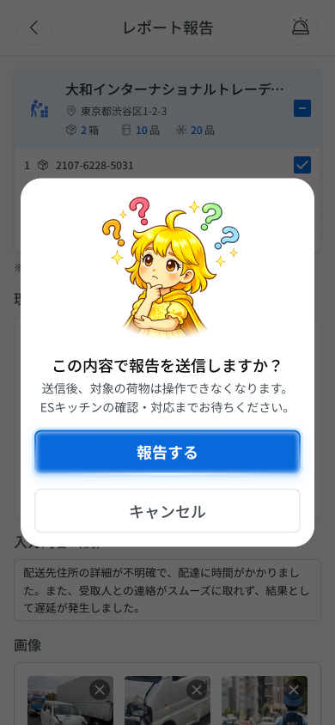
 |  |  |  |  | # | 項目名 Item name（JP) | 項目名 Item name（VN) | 種類 (type) | ステータス (status) | 必須 (required) | 最大限 (maxlength) | 初期値 (default) | 記述（日本語） | Description (VN) | Comment
Figma #08-07 modal xác nhận gửi — node 16422:115205 |  |  |  |  | 1 | マスコット画像 | Hình mascot | Image | ー | ー | ー | ー | ・マスコット画像を表示する（タイトルの上に配置） ・初期表示: マスコット画像を表示 | ・Hiển thị hình mascot (đặt phía trên tiêu đề) ・Trạng thái ban đầu: hiển thị hình mascot | ⚠ Vị trí/kiểu mascot chi tiết SPEC (RQ-G28) chỉ ghi 'mascot + tiêu đề'; vị trí 'phía trên tiêu đề' cần xác nhận trên Figma — Need Confirm
 |  |  |  |  | 2 | タイトル「この内容で報告を送信しますか？」 | Tiêu đề popup | Label | ー | ー | ー | ー | ・確認のタイトル「この内容で報告を送信しますか？」を表示する ・初期表示: 「この内容で報告を送信しますか？」 | ・Hiển thị tiêu đề xác nhận 「この内容で報告を送信しますか？」 ・Trạng thái ban đầu: 「この内容で報告を送信しますか？」 | ⚠ Frame DA_RPTD_002-03 còn tiêu đề cũ 「レポート報告」 (lỗi Figma, SPEC ## Thay đổi v3 mục D.4) — Designer sửa
 |  |  |  |  | 3 | 説明文 | Nội dung mô tả | Text | ー | ー | ー | ー | ・説明「送信後、対象の荷物は操作できなくなります。ESキッチンの確認・対応までお待ちください。」を表示する ・初期表示: 上記の説明文を表示 | ・Hiển thị mô tả 「送信後、対象の荷物は操作できなくなります。ESキッチンの確認・対応までお待ちください。」 ・Trạng thái ban đầu: hiển thị mô tả trên
 |  |  |  |  | 4 | 報告する | Nút 「報告する」 (gửi báo cáo) | Button | Enable | ー | ー | ー | ・トラブル報告を送信するボタン ・初期表示: 有効（押下可能） ・押下時の挙動: 1. 送信成功 → 対象注文のステータスを「トラブル」に更新し、ホームへ戻りトースト「報告を送信しました。」を表示 → DA_HOME_001 + E-18 2. サーバー側の検証エラー → UNKNOWN（エラー内容・表示方法は SPEC 未定義） 3. 通信断・サーバーエラー・セッション切れ → COMMON_ENV_004 / COMMON_SYS_006 / COMMON_SYS_007（OQ-08/09） | ・Nút gửi báo cáo sự cố ・Trạng thái ban đầu: bật (nhấn được) ・Hành vi khi nhấn: 1. Gửi thành công → cập nhật trạng thái đơn thành 「トラブル」, về Home và hiện toast 「報告を送信しました。」 → DA_HOME_001 + E-18 2. Lỗi validate phía server → UNKNOWN (nội dung lỗi và cách hiển thị SPEC chưa định nghĩa) 3. Mất mạng / lỗi server / session hết hạn → COMMON_ENV_004 / COMMON_SYS_006 / COMMON_SYS_007 (OQ-08/09) | ⚠ Validate phía server trả lỗi gì (RQ-G29) và chống nhấn đúp khi đang gửi — SPEC không nêu — Need Confirm
 |  |  |  |  | 5 | キャンセル | Nút 「キャンセル」 | Button | Enable | ー | ー | ー | ・ポップアップを閉じて報告詳細画面に戻るボタン ・初期表示: 有効 ・押下時の挙動: 1. ポップアップを閉じて報告詳細画面へ戻る。報告は送信しない（入力内容は保持）→ DA_RPTD_002 | ・Nút đóng popup và quay lại màn chi tiết báo cáo ・Trạng thái ban đầu: bật ・Hành vi khi nhấn: 1. Đóng popup, về màn chi tiết báo cáo; không gửi báo cáo (nội dung đã nhập được giữ) → DA_RPTD_002 | ⚠ 'Nội dung đã nhập được giữ' suy từ RQ-G30 (về màn chi tiết, không gửi); SPEC không ghi tường minh — Need Confirm
 |  |  |  |  | 6
 |  |  |  |  | 7
 |  |  |  |  | 8
 |  |  |  |  | 9
 |  |  |  |  | 10
 |  |  |  |  | 11

E-18_ReportToast
画面名 | Toast gửi báo cáo sự cố / 報告送信トースト | (toast — thuộc DA_HOME_001) | Screen ID | E-18
作成者 | BA Agent | 2026-10-08 | Flow ID | F8
更新者 | BA Agent | 2026-10-08 | Version | 1.0
概要 | ■目的 トラブル報告の送信が成功したことを知らせるトースト。 Toast báo gửi báo cáo sự cố thành công. ■アクセス方法 DA_RPTD_002 で E-17 の「報告する」を押下し、送信成功後に DA_HOME_001 へ遷移した際、ホーム画面最上部に表示。 Hiện ở trên cùng Home (DA_HOME_001) sau khi ở DA_RPTD_002 nhấn 「報告する」 (E-17), gửi thành công và chuyển về Home. ■トレーサビリティ / Traceability FR No. N/A (SPEC không có FR Register — nguồn Figma) · RQ-G29, RQ-G31, RQ-G32 · Màn phụ E-18 thuộc DA_HOME_001 (SPEC ## Screens, bảng màn phụ) Transition: [×]→đóng toast, ở lại DA_HOME_001 ■Figma Screen No. (Nhóm 08 — Sự Cố) #08-08 DA_HOME_001 (Toast, Home + toast 「報告を送信しました。」) — node 18870:190847 |  | Status | WAITING APPROVAL
Logic chung | Sau khi gửi: trạng thái đơn tự cập nhật `トラブル` (badge đỏ trên thẻ Home), kiện hàng liên quan không thao tác được, chờ ES Kitchen xử lý (RQ-G29, RQ-G32). Validate phía server. Không có Message Code mới (errors rỗng). |  | Source Flow Version | v3_08102026
Cách access | Từ E-17: [報告する] → DA_HOME_001 + E-18. |  | Sheet Type | WORKING_SCREEN

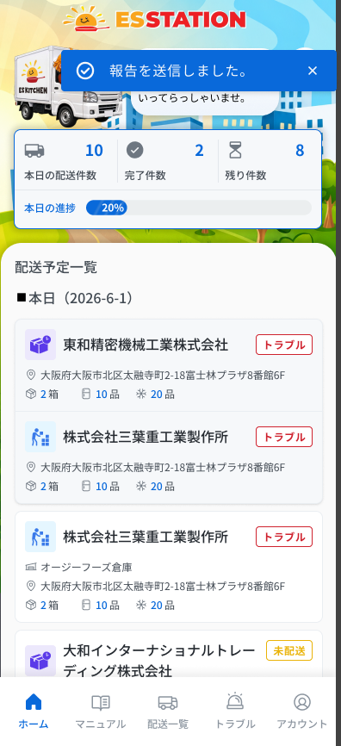
 |  |  |  |  | # | 項目名 Item name（JP) | 項目名 Item name（VN) | 種類 (type) | ステータス (status) | 必須 (required) | 最大限 (maxlength) | 初期値 (default) | 記述（日本語） | Description (VN) | Comment
Figma #08-08 Home + toast — node 18870:190847 |  |  |  |  | 1 | トースト | Toast thông báo | Banner | ー | ー | ー | ー | ・トースト全体。ホーム画面の最上部に表示。 ・初期表示: 報告送信成功後、ホーム画面に遷移した際に表示 ・押下時の挙動: 1. ×ボタンで閉じる。自動で消えるまでの時間は UNKNOWN | ・Toast, hiển thị trên cùng màn Home. ・Trạng thái ban đầu: Hiện khi chuyển về Home sau khi gửi báo cáo thành công ・Hành vi khi nhấn: 1. Đóng bằng nút ×. Thời gian tự ẩn: UNKNOWN | ⚠ Thời gian tự ẩn của toast: SPEC/Figma không định nghĩa — Need Confirm
 |  |  |  |  | 2 | チェックアイコン（✓） | Icon ✓ | Icon | ー | ー | ー | ー | ・トースト内のチェックマーク ・初期表示: トーストと同時に表示 ・押下時の挙動: 1. 操作不可（表示のみ） | ・Dấu ✓ trong toast ・Trạng thái ban đầu: Hiện cùng toast ・Hành vi khi nhấn: 1. Không thao tác được (chỉ hiển thị)
 |  |  |  |  | 3 | 完了メッセージ | Câu thông báo | Text | ー | ー | ー | ー | ・文言：「報告を送信しました。」（原文のまま） ・初期表示: トーストと同時に表示 ・押下時の挙動: 1. 操作不可（表示のみ） | ・Nội dung: 「報告を送信しました。」 (giữ nguyên văn) ・Trạng thái ban đầu: Hiện cùng toast ・Hành vi khi nhấn: 1. Không thao tác được (chỉ hiển thị)
 |  |  |  |  | 4 | 閉じるボタン（×） | Nút đóng × | Button | Enable | ー | ー | ー | ・トースト内の×ボタン ・初期表示: 押下可能 ・押下時の挙動: 1. トーストを閉じる（ホーム画面に留まる） | ・Nút × trong toast ・Trạng thái ban đầu: Có thể nhấn ・Hành vi khi nhấn: 1. Đóng toast (ở lại màn Home)
 |  |  |  |  | 5
 |  |  |  |  | 6
 |  |  |  |  | 7
 |  |  |  |  | 8
 |  |  |  |  | 9
 |  |  |  |  | 10
 |  |  |  |  | 11

E-16_CallES
画面名 | ES電話確認ポップアップ / Popup xác nhận gọi ES Kitchen (トラブル) | (popup — thuộc DA_HOME_001) | Screen ID | E-16
作成者 | BA Agent | 2026-10-08 | Flow ID | F8
更新者 | BA Agent | 2026-10-08 | Version | 1.0
概要 | ■目的 トラブル発生時にESキッチンへ電話連絡するか、またはトラブル報告画面へ進むかを選択させる。 Khi gặp sự cố, cho tài xế chọn gọi điện cho ES Kitchen hoặc chuyển sang màn báo cáo sự cố. ■アクセス方法 ①Home下部ナビの「トラブル」タブ押下、または②荷物受取／ES配送便詳細／COOL便詳細のヘッダー右上のベルアイコン押下で表示される。 Hiện ra khi (1) nhấn tab 「トラブル」 ở bottom nav Home, hoặc (2) nhấn icon chuông góc trên phải header của màn 荷物受取 / chi tiết ES配送便 / chi tiết COOL便. ■トレーサビリティ / Traceability FR No. N/A (SPEC không có FR Register — nguồn Figma) · Màn phụ E-16 thuộc DA_HOME_001 (SPEC ## Screens, bảng màn phụ) · RQ-B30, RQ-G01, RQ-G02, RQ-G03, RQ-G04, RQ-G05, RQ-G06 Transition: [トラブル報告へ]→DA_RPTD_001 ; [戻る]→DA_HOME_001 ; [ESへ電話する]→mở app điện thoại (tel:), ở lại E-16 ■Figma Screen No. (Nhóm 08 — Sự Cố) #08-02 DA_RPTD_002-03 (Popup, phủ trên Home) — node 19057:91246 #08-12 DA_RPTD_002-03 (Popup, phủ trên DA_RPTD_002 (header レポート報告)) — node 19057:91443 |  | Status | WAITING APPROVAL
Logic chung | Popup dùng chung cho 4 màn (DA_HOME_001, DA_RECV_001, DA_ESDL_000_*, DA_COOL_001). Checkbox 「ESキッチンへ連絡済みです。」 dùng để ghi nhận tình trạng liên hệ. 「ESへ電話する」 mở app điện thoại gọi 050-5784-2777. 「トラブル報告へ」 chuyển sang DA_RPTD_001. 「戻る」 đóng popup, về Home. Không có API gọi trong popup này theo SPEC. |  | Source Flow Version | v3_08102026
Cách access | Home: nhấn tab 「トラブル」 ở bottom nav; hoặc ở 荷物受取 / ES配送便 chi tiết / COOL便 chi tiết: nhấn icon chuông góc trên phải header. |  | Sheet Type | WORKING_SCREEN

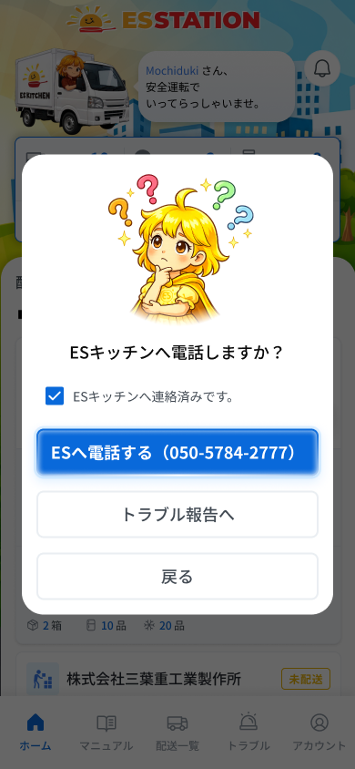
 |  |  |  |  | # | 項目名 Item name（JP) | 項目名 Item name（VN) | 種類 (type) | ステータス (status) | 必須 (required) | 最大限 (maxlength) | 初期値 (default) | 記述（日本語） | Description (VN) | Comment
Figma #08-02 popup trên Home — node 19057:91246 |  |  |  |  | 1 | マスコット画像 | Hình mascot | Image | ー | ー | ー | ー | ・マスコット画像（疑問符「？」付き）を表示する ・初期表示: ポップアップ表示と同時に表示 ・押下時の挙動: なし（表示のみ） | ・Hình mascot (kèm dấu 「？」) ・Trạng thái ban đầu: hiển thị ngay khi popup mở ・Hành vi khi nhấn: không có (chỉ hiển thị)
 |  |  |  |  | 2 | ポップアップタイトル | Tiêu đề popup | Label | ー | ー | ー | 「ESキッチンへ電話しますか？」 | ・ポップアップのタイトル「ESキッチンへ電話しますか？」を表示する ・初期表示: ポップアップ表示と同時に表示 ・押下時の挙動: なし（表示のみ） | ・Tiêu đề popup 「ESキッチンへ電話しますか？」 ・Trạng thái ban đầu: hiển thị ngay khi popup mở ・Hành vi khi nhấn: không có (chỉ hiển thị)
 |  |  |  |  | 3 | ES連絡済みチェックボックス | Checkbox đã liên hệ ES | Checkbox | Enable | ー | ー | UNKNOWN | ・チェックボックス「ESキッチンへ連絡済みです。」（ESキッチンへの連絡状況を記録するために使用） ・初期表示: UNKNOWN（初期状態はSPEC未定義） ・押下時の挙動: 1. チェックを入れる → 連絡済みとして記録（記録先・他ボタンへの影響: UNKNOWN） 2. チェックを外す → UNKNOWN（SPEC未定義） | ・Checkbox 「ESキッチンへ連絡済みです。」 (dùng để ghi nhận tình trạng đã liên hệ ES Kitchen) ・Trạng thái ban đầu: UNKNOWN (SPEC chưa định nghĩa trạng thái ban đầu) ・Hành vi khi nhấn: 1. Tick vào → ghi nhận đã liên hệ (nơi lưu và ảnh hưởng tới các nút khác: UNKNOWN) 2. Bỏ tick → UNKNOWN (SPEC chưa định nghĩa) | ⚠ SPEC (RQ-G03) chỉ ghi 'dùng để ghi nhận tình trạng liên hệ' — không nêu trạng thái ban đầu, nơi lưu, có ảnh hưởng nút 「トラブル報告へ」 hay không — Need Confirm
 |  |  |  |  | 4 | ESへ電話するボタン | Nút gọi ES | Button | Enable | ー | ー | 「ESへ電話する（050-5784-2777）」 | ・ボタン「ESへ電話する（050-5784-2777）」 ・初期表示: 活性 ・押下時の挙動: 1. 押下 → 電話アプリを起動し 050-5784-2777 へ発信する（チェックボックスの自動チェックの有無: UNKNOWN） 2. 電話アプリを起動できない → COMMON_ENV_005（番号 050-5784-2777 をテキスト表示） | ・Nút 「ESへ電話する（050-5784-2777）」 ・Trạng thái ban đầu: active ・Hành vi khi nhấn: 1. Nhấn → mở app điện thoại gọi 050-5784-2777 (có tự tick checkbox hay không: UNKNOWN) 2. Không mở được app điện thoại → COMMON_ENV_005 (hiện số 050-5784-2777 dạng text) | ⚠ SPEC RQ-G04 không nói có tự tick checkbox / đóng popup sau khi bấm (khác popup E-02, E-13) — Need Confirm
 |  |  |  |  | 5 | トラブル報告へボタン | Nút sang báo cáo sự cố | Button | Enable | ー | ー | 「トラブル報告へ」 | ・ボタン「トラブル報告へ」 ・初期表示: 活性（活性条件の定義なし） ・押下時の挙動: 1. 押下 → トラブル報告画面 DA_RPTD_001 へ遷移する | ・Nút 「トラブル報告へ」 ・Trạng thái ban đầu: active (SPEC không định nghĩa điều kiện kích hoạt) ・Hành vi khi nhấn: 1. Nhấn → chuyển sang màn báo cáo sự cố DA_RPTD_001 | ⚠ SPEC không nêu có yêu cầu tick checkbox trước khi sang báo cáo hay không — Need Confirm
 |  |  |  |  | 6 | 戻るボタン | Nút Quay lại | Button | Enable | ー | ー | 「戻る」 | ・ボタン「戻る」 ・初期表示: 活性 ・押下時の挙動: 1. 押下 → ポップアップを閉じて DA_HOME_001 へ戻る | ・Nút 「戻る」 ・Trạng thái ban đầu: active ・Hành vi khi nhấn: 1. Nhấn → đóng popup, quay về DA_HOME_001 | ⚠ Popup còn mở được từ 荷物受取 / ES配送便 / COOL便 (qua icon chuông) nhưng SPEC ghi 「戻る」→DA_HOME_001 (bảng ## Screens và RQ-G06) — chưa rõ khi mở từ màn đó có về Home hay ở lại màn gọi — Need Confirm
 |  |  |  |  | 7
 |  |  |  |  | 8
Figma #08-12 popup trên màn レポート報告 — node 19057:91443 |  |  |  |  | 9
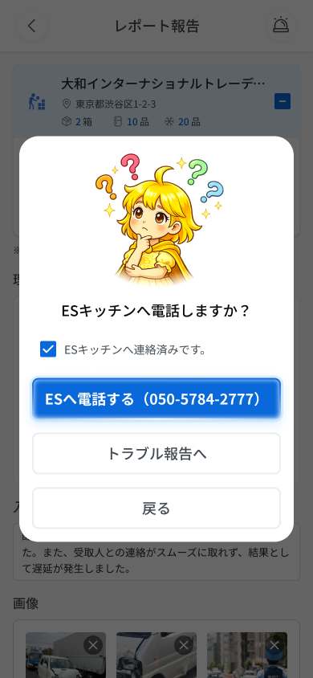
 |  |  |  |  | 10
 |  |  |  |  | 11

